상품제안서
휴대 간편 접이식 실리콘 텀블러2P+타올선물세트 | 상품코드: S44391

 |  |  |  |  |  |  | 02-713-8555 | www.synergygift.co.kr
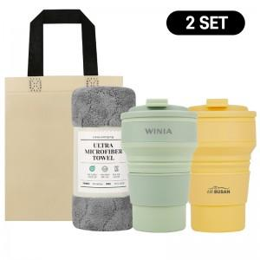

【상세/제작정보】

【인쇄/포장옵션】 | 레이저, DTF컬러필름 / 텀블러선물포장

【공급단가】 | 수량 | 30~ | 100~ | 300~ | 1,000~ | 3,000~
*VAT별도 | 단가 | 11,000원 | 10,400원 | 9,950원 | 9,500원 | 9,350원

【상품 URL】 | https://www.synergygift.co.kr:443/src/goods_detail.php?gdno=44391

